상품제안서
송월 솔리드 혼방사 190g+3WAY 샤워기+ 필터4개 세트 | 상품코드: S46768

 |  |  |  |  |  |  | 02-713-8555 | www.synergygift.co.kr
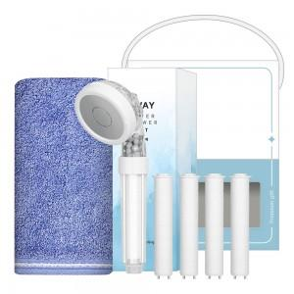

【상세/제작정보】 | <p><span style="font-size: 18.6667px;">※ 자수인쇄 글자 20자 기준(난이도, 크기, 글자수에 따라 비용 추가 변동 됩니다)</span>​</p>

【인쇄/포장옵션】 | 실크, 자수 / 포장불가능

【공급단가】 | 수량 | 50~ | 100~ | 500~ | 1,000~ | 3,000~
*VAT별도 | 단가 | 13,390원 | 12,660원 | 12,050원 | 11,740원 | 11,530원

【상품 URL】 | https://www.synergygift.co.kr:443/src/goods_detail.php?gdno=46768

